상품제안서
고급 여행용 양치세트 | 상품코드: F16654

 |  |  |  |  |  |  | 02-412-0044 | www.easy1.co.kr
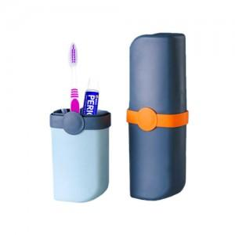

【상세/제작정보】 | 한손으로 들 수 있는 휴대가 간편한 대용량 칫솔통

【인쇄/포장옵션】 | 실크 / 포장지포장

【공급단가】 | 수량 | 100~ | 500~ | 1,000~ | 2,000~ | 3,000~
*VAT별도 | 단가 | 2,970원 | 2,860원 | 2,750원 | 2,640원 | 2,570원

【상품 URL】 | https://dev.easy1.co.kr:443/src/goods_detail.php?gdno=16654

